CÁLCULOS

 |  |  |  |  |  |  | 1º SELECCIONAMOS LAS SEMANAS QUE NOS HA TOCADO EN EL SORTEO
CAMPAMENTOS URBANOS |  |  |  |  |  |  |  |  | 27JUN-1JUL | FALSE
 |  |  | Empadronados |  | No empadronados |  |  |  | 4 JUL-8 JUL | FALSE
 |  |  | Sin Acogida | Con Acogida | Sin Acogida | Con Acogida |  |  | 11 JUL- 15 JUL | FALSE
DE 1 A 6 DÍAS |  | Jornada Completa | FALSE | FALSE | FALSE | FALSE |  |  | 18 JUL- 22 JUL | FALSE
DE 7 A 13 DÍAS |  | Jornada Completa | FALSE | FALSE | FALSE | FALSE |  |  | 26 JUL- 29 JUL | FALSE
 |  | Media Jornada (sin comedor) | FALSE | FALSE | FALSE | FALSE |  |  | 1 AGO- 5 AGO | FALSE
DE 14 EN ADELANTE |  | Jornada Completa | FALSE | FALSE | FALSE | FALSE |  |  | 8 AGO- 12 AGO | FALSE
 |  | Media Jornada (sin comedor) | FALSE | FALSE | FALSE | FALSE |  |  | 16 AGO- 19 AGO | FALSE
2º HERMANO/A |  | FALSE |  |  |  |  |  |  | 22 AGO- 26 AGO | FALSE
3º HERMANO/A |  | FALSE |  |  |  |  | 2º EL Nº TOTAL DE DÍAS |  | 29 AGO -2 SEP | FALSE
FORISTA |  | FALSE |  |  |  |  | ESTA AQUÍ |  | 5 SEP- 6SEP | FALSE
4º HERMANO/A |  | FALSE
2º HERMANO/A FORISTA |  | FALSE |  |  |  | HERMANO
 |  |  |  |  |  | 2º | - €
3º SEGÚN EL NÚMERO DE DÍAS |  |  |  |  |  | 3º | - €
SELECCIONAREMOS UN CUADRADO |  |  |  |  |  | 4º | - €
 |  | PRECIO POR DÍA | DÍAS | PRECIO |  | FORISTA | - €
 |  | 0 | 0 | 0 |  | 2º FORISTA | - € |  | TOTAL | - €

 |  |  |  |  |  |  | 1º SELECCIONAMOS LAS SEMANAS QUE NOS HA TOCADO EN EL SORTEO
ESCUELA DE VERANO ENGLISH LIVE |  |  |  |  |  |  |  |  | 27JUN-1JUL | FALSE
 |  |  | Empadronados |  | No empadronados |  |  |  | 4 JUL-8 JUL | FALSE
 |  |  | Sin Acogida | Con Acogida | Sin Acogida | Con Acogida |  |  | 11 JUL- 15 JUL | FALSE
HASTA 13 DÍAS |  | SIN COMEDOR | FALSE | FALSE | FALSE | FALSE |  |  | 18 JUL- 22 JUL | FALSE
 |  | CON COMEDOR | FALSE | FALSE | FALSE | FALSE |  |  | 26 JUL- 29 JUL | FALSE
2º HERMANO |  | FALSE |  |  |  |  |  |  | 1 AGO- 5 AGO | FALSE
3º HERMANOS |  | FALSE |  |  |  |  |  |  | 8 AGO- 12 AGO | FALSE
FORISTA |  | FALSE |  |  |  |  |  |  | 16 AGO- 19 AGO | FALSE
4º HERMANO |  | FALSE |  |  |  |  |  |  | 22 AGO- 26 AGO | FALSE
2º HERMANO/A FORISTA |  | FALSE |  |  |  | HERMANO |  |  | 29 AGO -2 SEP | FALSE
 |  |  |  |  |  | 2º | - € |  | 5 SEP- 6SEP | FALSE
 |  |  |  |  |  | 3º | - €
 |  | PRECIO POR DÍA | DÍAS | PRECIO |  | 4º | - €
 |  | 0 | 0 | 0 |  | FORISTA | - €
 |  |  |  |  |  | 2º FORISTA | - € |  | TOTAL | - €

CAMPAMENTOS EXTERNOS

 | JULIO | AGOSTO
EXTREMAVERA | FALSE | FALSE
 |  |  |  | PRECIO
 |  |  |  | 0.00 €
2º HERMANO |  | FALSE
3º HERMANOS |  | FALSE
4º HERMANO |  | FALSE
 |  |  | HERMANO
 |  |  | 2º | - €
 |  |  | 3º | - € |  |  |  |  | TOTAL | 0.00 €
 |  |  | 4º | - €

 |  |  |  |  |  |  |  | TOTAL TODO | - €


 |  |  |  |  |  |  | EL RESULTADO TOTAL SERA ESTE

 |  |  |  |  |  |  | TOTAL TODO SI ES FORISTA |  | - €
 | REVISEN LOS CUADROS POR SI HAN MARCADO
 | UNO POR ERROR |  |  |  | SOLO EN CASO DE SER FORISTA O QUE UNO DE LOS PEQUES SEA FORISTA

SI UNA SEMANA TIENEN ACOGIDA Y OTRA NO
TENDRAN QUE HACER LOS CALCULOS QUE FALTEN
EN LA HOJA CALCULOS DIFERENTES OPCIONES
QUE APARECE EN ESTE EXCEL

INFORMACIÓN
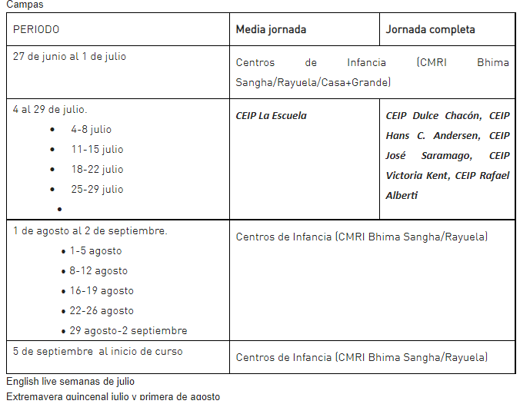
WEB
https://www.rivasciudad.es/servicio/infancia/2020/01/28/campamentos-de-verano/862600117347/



 | Campamentos urbanos. (Semanales, del 27 de junio al día antes del inicio de curso, aun por confirmar por la Comunidad de Madrid).

 | · Jornada completa en CEIP Dulce Chacón, CEIP Hans C. Andersen, CEIP José Saramago, CEIP Victoria Kent, CEIP Rafael Alberti: se ofertan con servicio de acogida matinal opcional, y todos incluyen servicio de comedor.

 | · Media jornada en CEIP La Escuela: con horario reducido (hasta las 14.00) sin servicio de comedor pero con acogida matinal opcional.

